Career
No | Company | Time 时间点 | Position 岗位 | Take up position 接触岗位（大体参与、了解） | Short Summary 简短总结 | Specific Item 具体工作内容 | Special Item 具体代表性事件 | Main Harvest 主要收获 | Reason of Leaving 离职原因
1 | Geely Group-成都高原 | ‘2019/7/04～2020/1/21 | Worker/一线实习 | 班长 一线生产主管 | 1-吉利西南地区总装大学生转正汇报中被评为优秀（80多名大雁中）； 2-在定岗中从50多名大学生中唯一获得生产体系岗位机会（2019年车市寒冬，大部分大学生被派去一线干活）； | 1-熟悉整车厂的生产布局、了解整车装配工艺，熟悉总装工艺； 2-总装产线历练期间3/4的岗位可以胜任，熟悉内饰三线的装配工艺； 3-熟悉了Geely Group的组织架构、工厂现场的管理方式，如质量管理的自检、互检、专检；班组管理的会议制度（早晚会）；目视化管理等等； | 1-产线历练期间自学精益生产相关内容，在七大浪费的基础上提出了三个改善提案，为公司每年节省3万余元； 2-吉利西南大区总装转正被评为优秀汇报； | 熟悉了一个整车厂的现场管理方式（7个月）；
 | Geely Group-Xian Geely-Smart项目工厂 | ‘2020/2/9～2020/8/28 | 精益生产体系 | 质量体系 | 具有Smart基地工厂从0到1的体系搭建经历； 对于体系工作有着系统化的思维 | 1-参与公司方针分解、安环、质量、交付、成本、人力、设备、标准化、持续改善的统筹协调，组织召开相关会议，并跟踪任务进度； 2-协助搭建公司精益生产体系标准条款的建立、导入和维护、对于流程和体系有一定的认识，具有系统性思维经验， 3-协助组织优化公司精益生产体系的标准和流程文件，共计修订、完成相关体系文件11份； 4-协助组织编制精益生产相关的培训资料 5-利用公司平台资源熟悉世界500强公司的运行方式和相关流程标准 | 1-对标丰田、福特、通用等国际主机厂，协助Geely Smart工厂的精益生产体系标准条款、文件流程的搭建、导入和维护； | 熟悉世界500强公司的文件管理体系及其运行方式； 养成了基本的工作习惯； | 1-本来希望从事技术相关岗位、未果，自身性格不适合管理类岗位； 2-公司大环境对比下对于直系领导的存在一定的误解； 3-自身感到压抑，想迫切逃离； 4-自身迷茫、职业定位不清晰，结合自身岗位对未来发展没有一个很好的蓝图 | 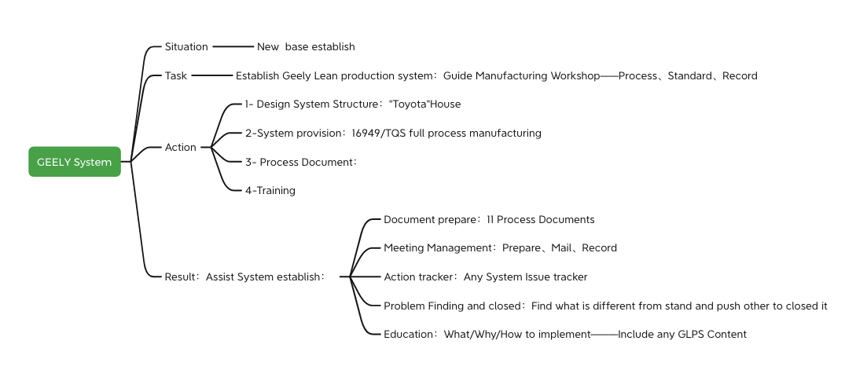
2 | TDG | ‘2020/9/07～now | DQE | SQE QA PQE MQE CQE | 半年内在无人教导的情况下，获得Team的认可； 为公司的产生的效益相当于工作5年年薪20万的老员工（离职同事和客户）； | 1-对应Apple项目团队，响应客户产品开发过程中的质量需求； 2-负责Apple项目NPI阶段品质标准文件资料的编制、评审、发布，如控制计划、外观标准、测量MSOP等等，保证开发过程进度和质量要求； 3-完成NPI开发过程中所需的Cpk、GR&R、Correlation、OK2ship、Yield Report、Build Summary等资料的数据收集和制作，管控过程开发品质，推动问题在研发阶段及时关闭； 4-梳理导入NPI阶段所需要的各类资源，如按项目开发时间点提交相关的资料文件、推动供应商的测量设备、治具的设计、导入和验收工作； 5-对接响应产品在直接客户端的表现，针对重大品质问题组织团队进行8D分析，并推动内部进行改善， 6-对公司各分厂进行周度质量审核，推动审核过程中的问题改善，并将结果汇报给公司管理层； 7-涂层供应商管控； 8-良率改善行动计划； 9-新员工培养2人，制定培训计划、定期回顾； | 1-梳理了Apple针对Ferrite的NPI开发质量管控交付流程，保证项目开发阶段的进度和质量要求； 2-制定了DQE岗位培训计划，协助公司新员工可以快速上岗（该岗位流动性大，平均在岗时间不超过6个月） 4-负责过2218、B937、B393、B905四款产品NPI阶段的全生命质量周期管理工作：开发过程中的质量保证、提供Apple团队所需的资料报告、及对应客诉处理 | 对于质量所有细分岗位工作都有所涉猎； 逻辑、数据思维； 高强度的工作方式； | 1-人是无法改变一个公司的 2-每个公司因为生产产品的市场定位，对于质量会有不同的要求

